COMP design
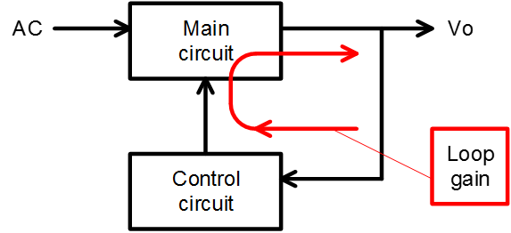
 |  |  |  |  |  |  |  |  | 19-09-30
 | FA1Axx 位相補償設計ツール (Rev.1.0)

 | (注意)
 | この設計ツールの結果は設計サポートのための参考データであり、特性や動作を保証するものではありません。
 | 実際の電源で評価の上、各定数は決定してください。

 |  |  | 入力セル
1. 条件入力
 | 入力電圧 | 264 | Vac | *通常、入力電圧範囲の最大値を入力
 | 電源周波数 | 50 | Hz | *電源周波数は50Hzまたは60Hzの場合、50Hz
 | PFCインダクタ | 140 | uH
 | PFC出力電圧 | 390 | V
 | 出力電力 | 150 | W
 | 出力コンデンサ | 164 | uF
 | Gm (IC エラーアンプ） | 80 | umho | *80umho(typ.)
 | Ton_max. (IC仕様） | 22 | us | *ICのデータシートの特性曲線から、
 |  |  |  | 使用するRTに対応する値を読み取る。

2. 計算結果
 | C5 | 1.155 | uF | *C5のターゲット | 0.771 | uF | ～ | 1.538 | uF
 | R3 | 10.304 | kΩ
Loop gain (選択値)
 | Gain |  | Gain@2*fac |  | 破線 |  | Phase |  | Phase margin |  | 破線
1 | 39.819710802 | 100 | -20.88760946 | 1 | -20.88760946 | 1 | 50.580210575 | 19.888310787 | 51.821645692 | 19.888310787 | 51.821645692
1.5 | 34.215541767 |  |  | 100 | -20.88760946 | 1.5 | 42.704279501 |  |  | 1000 | 51.821645692
2 | 29.940318902 |  |  |  |  | 2 | 38.961279085
3 | 23.733484122 |  |  |  |  | 3 | 37.120885173
5 | 16.10839149 |  |  |  |  | 5 | 40.335021128
7 | 11.479458167 |  |  |  |  | 7 | 44.649006047
10 | 7.0243110454 |  |  |  |  | 10 | 49.363096457
15 | 2.4370186722 |  |  |  |  | 15 | 52.769690762
20 | -0.65259945449 |  |  |  |  | 20 | 53.024508912
30 | -5.0410819792 |  |  |  |  | 30 | 49.860572118
50 | -11.099442412 |  |  |  |  | 50 | 40.829114801
70 | -15.619649302 |  |  |  |  | 70 | 33.273727798
100 | -20.88760946 |  |  |  |  | 100 | 25.424690687
150 | -27.335345434 |  |  |  |  | 150 | 17.89646938
200 | -32.102471151 |  |  |  |  | 200 | 13.702114429
300 | -38.97340999 |  |  |  |  | 300 | 9.2758005229
500 | -47.756100302 |  |  |  |  | 500 | 5.6104615411
700 | -53.575726193 |  |  |  |  | 700 | 4.0164716073
1000 | -59.758196864 |  |  |  |  | 1000 | 2.8148951483
 | C4 | 0.051 | uF

3. 選択値入力
 | C5 | 1 | uF
 | R3 | 22 | k
 | C4 | 0.15 | uF

4. 選択値に対応した結果
 | 位相余裕 | 51.8 | deg
 | クロスオーバー周波数 | 19.9 | Hz
 | Gain@2×電源周波数 | -20.9 | dB

 | * 位相余裕のターゲット：40deg～60deg程度
 | 位相余裕が大きい場合、動作は安定するが応答が遅くなる。

 | *Gain@2×電源周波数のターゲット: -20dB程度
 | もし、Gain@2×電源周波数 が大きいと、応答性は良くなるが力率が低下する。

